podział na subregiony

Podział Wielkopolski na subregiony wg przynależności powiatowych urzędów pracy do Oddziałów Wojewódzkiego Urzędu Pracyw Poznaniu
 | powrót do spisu tabel

Tab. 3.1
Tabela 3. Osoby bezrobotne w Wielkopolsce ogółem - styczeń 2020 r. |  |  |  |  |  |  |  | Powrót do spisu tabel
3.1 Liczba, zmiany i płynność bezrobocia
L.p. | Powiaty | Liczba bezrobotnych w końcu miesiąca | % wzrost/spadek bezrobotnych |  | dane z miesiąca sprawozdawczego
 |  |  | w stosunku do grudnia 2019 r. | w stosunku do stycznia 2019 r. | napływ | odpływ
 |  |  |  |  |  | ogółem | z powodu podjęcia pracy
1. | chodzieski | 1,456 | 3.9 | 3.3 | 224 | 170 | 80
2. | czarnkowsko -trzcianecki | 1,430 | 4.5 | -6.5 | 336 | 275 | 145
3. | gnieźnieński | 2,037 | 13.0 | -17.6 | 543 | 308 | 133
4. | gostyński | 1,776 | 7.6 | -7.2 | 341 | 216 | 99
5. | grodziski | 830 | 8.8 | -17.7 | 156 | 89 | 51
6. | jarociński | 1,193 | 17.9 | 0.6 | 313 | 132 | 75
7. | kaliski | 2,125 | 9.4 | -1.3 | 473 | 290 | 152
7a. | - powiat ziemski | 758 | 9.7 | -6.1 | 159 | 92 | 47
7b. | - m. Kalisz | 1,367 | 9.3 | 1.6 | 314 | 198 | 105
8. | kępiński | 564 | 7.8 | -13.0 | 113 | 72 | 32
9. | kolski | 1,437 | 12.0 | -7.4 | 364 | 210 | 122
10. | koniński | 6,197 | 7.4 | -4.8 | 939 | 510 | 245
10a. | - powiat ziemski | 4,075 | 7.3 | -2.6 | 607 | 328 | 161
10b. | - m. Konin | 2,122 | 7.6 | -8.8 | 332 | 182 | 84
11. | kościański | 878 | 8.7 | -5.4 | 210 | 140 | 82
12. | krotoszyński | 1,145 | 12.4 | -12.8 | 264 | 138 | 75
13. | leszczyński | 1,795 | 7.2 | -9.8 | 350 | 230 | 135
13a. | - powiat ziemski | 699 | 12.6 | -5.9 | 141 | 63 | 59
13b. | - m. Leszno | 1,096 | 4.0 | -12.1 | 209 | 167 | 76
14. | międzychodzki | 607 | 10.0 | -1.8 | 120 | 65 | 28
15. | nowotomyski | 775 | 12.5 | 8.5 | 195 | 109 | 70
16. | obornicki | 685 | 10.0 | -10.8 | 159 | 97 | 45
17. | ostrowski | 2,093 | 12.9 | 1.4 | 495 | 256 | 143
18. | ostrzeszowski | 1,044 | 6.2 | -7.9 | 192 | 131 | 80
19. | pilski | 2,529 | 7.7 | -2.9 | 563 | 383 | 150
20. | pleszewski | 1,047 | 6.5 | 12.7 | 198 | 134 | 71
21. | poznański | 6,299 | 7.0 | -13.3 | 1,252 | 842 | 468
21a. | - powiat ziemski | 2,299 | 6.8 | -17.5 | 445 | 298 | 171
21b. | - m. Poznań | 4,000 | 7.0 | -10.8 | 807 | 544 | 297
22. | rawicki | 1,043 | 5.6 | -6.2 | 225 | 170 | 100
23. | słupecki | 1,712 | 11.5 | -5.8 | 323 | 147 | 86
24. | szamotulski | 1,037 | 7.8 | -18.6 | 211 | 136 | 74
25. | średzki | 1,614 | 6.1 | 8.1 | 299 | 206 | 105
26. | śremski | 528 | 14.3 | 10.7 | 149 | 83 | 37
27. | turecki | 1,464 | 6.0 | -12.1 | 312 | 229 | 123
28. | wągrowiecki | 1,229 | 14.4 | -16.2 | 267 | 112 | 66
29. | wolsztyński | 502 | 9.6 | 6.1 | 123 | 79 | 51
30. | wrzesiński | 1,249 | 10.4 | -1.3 | 282 | 164 | 106
31. | złotowski | 1,990 | 6.9 | -13.8 | 378 | 249 | 92
Województwo |  | 50,310 | 8.6 | -7.0 | 10,369 | 6,372 | 3,321
Subregion kaliski |  | 9,211 | 10.8 | -2.3 | 2,048 | 1,153 | 628
Subregion koniński |  | 10,810 | 8.4 | -6.4 | 1,938 | 1,096 | 576
Subregion leszczyński |  | 5,994 | 7.4 | -6.6 | 1,249 | 835 | 467
Subregion pilski |  | 8,634 | 7.2 | -7.4 | 1,768 | 1,189 | 533
Subregion poznański |  | 15,661 | 8.8 | -9.8 | 3,366 | 2,099 | 1,117

liczba bezrobotnych w podregionach województwa wielkopolskiego w końcu lipca 2004r.
1 | 1

Tab. 4.1
Tabela 4. Bezrobotne kobiety w Wielkopolsce - styczeń 2020 r. |  |  |  |  |  |  |  |  | Powrót do spisu tabel
4.1 Liczba, zmiany i płynność bezrobocia
L.p. | Powiaty | Liczba bezrobotnych kobiet w końcu miesiąca | % wzrost/spadek |  | % udział bezrobotnych kobiet w ogóle | dane z miesiąca sprawozdawczego
 |  |  | w stosunku do grudnia 2019 r. | w stosunku do stycznia 2019 r. |  | napływ | odpływ
 |  |  |  |  |  |  | ogółem | z powodu podjęcia pracy
1. | chodzieski | 878 | 2.5 | 0.6 | 60.3 | 113 | 92 | 43
2. | czarnkowsko -trzcianecki | 749 | 2.9 | -13.5 | 52.4 | 155 | 134 | 60
3. | gnieźnieński | 1,197 | 11.3 | -20.6 | 58.8 | 301 | 179 | 83
4. | gostyński | 1,059 | 5.1 | -10.0 | 59.6 | 171 | 120 | 53
5. | grodziski | 489 | 7.7 | -18.9 | 58.9 | 80 | 45 | 30
6. | jarociński | 750 | 17.9 | 3.3 | 62.9 | 184 | 70 | 40
7. | kaliski | 1,213 | 9.1 | 4.1 | 57.1 | 236 | 135 | 75
7a. | - powiat ziemski | 460 | 6.7 | -1.1 | 60.7 | 76 | 47 | 26
7b. | - m. Kalisz | 753 | 10.6 | 7.6 | 55.1 | 160 | 88 | 49
8. | kępiński | 352 | 9.3 | -13.7 | 62.4 | 73 | 43 | 18
9. | kolski | 908 | 9.9 | -4.2 | 63.2 | 205 | 123 | 77
10. | koniński | 3,739 | 5.9 | -5.5 | 60.3 | 487 | 280 | 138
10a. | - powiat ziemski | 2,525 | 5.8 | -4.4 | 62.0 | 318 | 179 | 90
10b. | - m. Konin | 1,214 | 5.9 | -7.8 | 57.2 | 169 | 101 | 48
11. | kościański | 569 | 3.8 | -9.7 | 64.8 | 108 | 87 | 46
12. | krotoszyński | 704 | 12.8 | -12.9 | 61.5 | 147 | 67 | 41
13. | leszczyński | 1,069 | 6.2 | -11.9 | 59.6 | 179 | 117 | 72
13a. | - powiat ziemski | 430 | 11.1 | -6.9 | 61.5 | 77 | 34 | 33
13b. | - m. Leszno | 639 | 3.1 | -15.0 | 58.3 | 102 | 83 | 39
14. | międzychodzki | 396 | 5.3 | -1.5 | 65.2 | 55 | 35 | 17
15. | nowotomyski | 433 | 11.6 | 12.5 | 55.9 | 99 | 54 | 36
16. | obornicki | 419 | 6.6 | -15.5 | 61.2 | 86 | 60 | 31
17. | ostrowski | 1,145 | 11.7 | -4.2 | 54.7 | 259 | 139 | 70
18. | ostrzeszowski | 669 | 4.0 | -10.6 | 64.1 | 96 | 70 | 41
19. | pilski | 1,458 | 7.2 | -6.2 | 57.7 | 300 | 202 | 83
20. | pleszewski | 649 | 2.7 | 6.7 | 62.0 | 97 | 80 | 36
21. | poznański | 3,545 | 6.5 | -18.1 | 56.3 | 658 | 443 | 259
21a. | - powiat ziemski | 1,397 | 5.8 | -20.4 | 60.8 | 249 | 173 | 101
21b. | - m. Poznań | 2,148 | 6.9 | -16.6 | 53.7 | 409 | 270 | 158
22. | rawicki | 639 | 4.8 | -4.9 | 61.3 | 130 | 101 | 62
23. | słupecki | 1,065 | 11.2 | -6.3 | 62.2 | 180 | 73 | 36
24. | szamotulski | 676 | 4.0 | -19.1 | 65.2 | 114 | 88 | 50
25. | średzki | 992 | 4.5 | 8.5 | 61.5 | 156 | 113 | 53
26. | śremski | 328 | 15.9 | 3.8 | 62.1 | 84 | 39 | 19
27. | turecki | 942 | 3.9 | -15.4 | 64.3 | 166 | 131 | 71
28. | wągrowiecki | 768 | 10.5 | -19.7 | 62.5 | 137 | 64 | 43
29. | wolsztyński | 297 | 8.4 | 9.6 | 59.2 | 67 | 44 | 33
30. | wrzesiński | 778 | 9.1 | -2.0 | 62.3 | 154 | 89 | 61
31. | złotowski | 1,122 | 4.8 | -16.1 | 56.4 | 164 | 113 | 44
Województwo |  | 29,997 | 7.2 | -9.0 | 59.6 | 5,441 | 3,430 | 1,821
Subregion kaliski |  | 5,482 | 9.8 | -3.1 | 59.5 | 1,092 | 604 | 321
Subregion koniński |  | 6,654 | 6.9 | -7.0 | 61.6 | 1,038 | 607 | 322
Subregion leszczyński |  | 3,633 | 5.4 | -8.4 | 60.6 | 655 | 469 | 266
Subregion pilski |  | 4,975 | 5.6 | -11.0 | 57.6 | 869 | 605 | 273
Subregion poznański |  | 9,253 | 7.5 | -12.6 | 59.1 | 1,787 | 1,145 | 639

liczba bezrobotnych w podregionach województwa wielkopolskiego w końcu lipca 2004r.
1 | 1

Tab. 5.1
Tabela 5. Osoby bezrobotne zamieszkale na wsi w Wielkopolsce - styczeń 2020 r. |  |  |  |  |  |  |  |  |  | Powrót do spisu tabel
5.1 Liczba, zmiany i płynność bezrobocia
L.p. | Powiaty | Liczba bezrobotnych zamieszkałych na wsi w końcu miesiąca | w tym: | % wzrost/spadek liczby bezrobotnych |  | % udział bezrobotnych zamieszkałych na wsi w ogóle | dane z miesiąca sprawozdawczego
 |  |  | kobiety | w stosunku do grudnia 2019 r. | w stosunku do stycznia 2019 r. |  | napływ | odpływ
 |  |  |  |  |  |  |  | ogółem | z powodu podjęcia pracy
1. | chodzieski | 709 | 447 | 4.3 | 1.0 | 48.7 | 106 | 77 | 34
2. | czarnkowsko -trzcianecki | 784 | 407 | 4.5 | -6.7 | 54.8 | 179 | 145 | 77
3. | gnieźnieński | 718 | 437 | 13.8 | -18.1 | 35.2 | 184 | 97 | 36
4. | gostyński | 977 | 590 | 4.6 | -10.7 | 55.0 | 170 | 127 | 52
5. | grodziski | 525 | 318 | 8.2 | -16.5 | 63.3 | 97 | 57 | 29
6. | jarociński | 706 | 455 | 20.5 | 2.0 | 59.2 | 185 | 65 | 35
7. | kaliski | 690 | 416 | 8.5 | -6.4 | 32.5 | 138 | 84 | 41
7a. | - powiat ziemski | 690 | 416 | 8.5 | -6.4 | 91.0 | 138 | 84 | 41
7b. | - m. Kalisz | 0 | 0 | 0.0 | 0.0 | 0.0 | 0 | 0 | 0
8. | kępiński | 379 | 238 | 7.4 | -14.3 | 67.2 | 78 | 52 | 25
9. | kolski | 848 | 551 | 12.6 | -7.4 | 59.0 | 210 | 115 | 69
10. | koniński | 3,474 | 2,150 | 7.6 | -3.6 | 56.1 | 525 | 280 | 141
10a. | - powiat ziemski | 3,474 | 2,150 | 7.6 | -3.6 | 85.3 | 525 | 280 | 141
10b. | - m. Konin | 0 | 0 | 0.0 | 0.0 | 0.0 | 0 | 0 | 0
11. | kościański | 457 | 300 | 7.8 | -4.8 | 52.1 | 105 | 72 | 48
12. | krotoszyński | 410 | 256 | 10.2 | -9.3 | 35.8 | 83 | 45 | 21
13. | leszczyński | 652 | 407 | 12.8 | -5.4 | 36.3 | 133 | 59 | 56
13a. | - powiat ziemski | 652 | 407 | 12.8 | -5.4 | 93.3 | 133 | 59 | 56
13b. | - m. Leszno | 0 | 0 | 0.0 | 0.0 | 0.0 | 0 | 0 | 0
14. | międzychodzki | 351 | 223 | 10.4 | 0.9 | 57.8 | 70 | 37 | 15
15. | nowotomyski | 484 | 269 | 13.9 | 10.8 | 62.5 | 119 | 60 | 38
16. | obornicki | 352 | 205 | 12.1 | -6.4 | 51.4 | 85 | 47 | 20
17. | ostrowski | 957 | 552 | 12.5 | -1.6 | 45.7 | 207 | 101 | 60
18. | ostrzeszowski | 652 | 428 | 6.0 | -8.4 | 62.5 | 116 | 79 | 49
19. | pilski | 945 | 594 | 6.9 | -4.3 | 37.4 | 184 | 123 | 45
20. | pleszewski | 636 | 392 | 7.1 | 9.7 | 60.7 | 126 | 84 | 48
21. | poznański | 1,453 | 886 | 6.2 | -16.0 | 23.1 | 286 | 201 | 123
21a. | - powiat ziemski | 1,453 | 886 | 6.2 | -16.0 | 63.2 | 286 | 201 | 123
21b. | - m. Poznań | 0 | 0 | 0.0 | 0.0 | 0.0 | 0 | 0 | 0
22. | rawicki | 502 | 310 | 6.1 | -2.9 | 48.1 | 109 | 80 | 45
23. | słupecki | 1,250 | 786 | 11.5 | -5.2 | 73.0 | 241 | 112 | 70
24. | szamotulski | 536 | 355 | 5.3 | -22.2 | 51.7 | 97 | 70 | 38
25. | średzki | 970 | 615 | 7.5 | 4.6 | 60.1 | 180 | 112 | 54
26. | śremski | 229 | 154 | 12.3 | -3.0 | 43.4 | 58 | 33 | 13
27. | turecki | 854 | 566 | 5.8 | -14.3 | 58.3 | 175 | 128 | 72
28. | wągrowiecki | 678 | 434 | 15.1 | -21.0 | 55.2 | 146 | 57 | 33
29. | wolsztyński | 357 | 213 | 8.5 | 4.1 | 71.1 | 86 | 58 | 36
30. | wrzesiński | 593 | 383 | 10.8 | -2.3 | 47.5 | 134 | 76 | 47
31. | złotowski | 1,018 | 613 | 7.6 | -18.1 | 51.2 | 195 | 123 | 49
Województwo |  | 24,146 | 14,950 | 8.8 | -7.2 | 48.0 | 4,807 | 2,856 | 1,519
Subregion kaliski |  | 4,430 | 2,737 | 10.6 | -3.4 | 48.1 | 933 | 510 | 279
Subregion koniński |  | 6,426 | 4,053 | 8.7 | -6.0 | 59.4 | 1,151 | 635 | 352
Subregion leszczyński |  | 2,945 | 1,820 | 7.6 | -5.7 | 49.1 | 603 | 396 | 237
Subregion pilski |  | 4,134 | 2,495 | 7.4 | -10.7 | 47.9 | 810 | 525 | 238
Subregion poznański |  | 6,211 | 3,845 | 9.1 | -9.4 | 39.7 | 1,310 | 790 | 413

liczba bezrobotnych w podregionach województwa wielkopolskiego w końcu lipca 2004r.
0 | 0

Tab. 6.1
Tabela 6. Osoby bezrobotne do 30 roku życia w Wielkopolsce - styczeń 2020 r. |  |  |  |  |  |  |  |  |  | Powrót do spisu tabel
6.1 Liczba, zmiany i płynność bezrobocia
L.p. | Powiaty | Liczba bezrobotnych do 30 roku życia w końcu miesiąca | w tym: | % wzrost/spadek liczby bezrobotnych |  | % udział bezrobotnych do 30 roku życia w ogóle | dane z miesiąca sprawozdawczego
 |  |  | kobiety | w stosunku do grudnia 2019 r. | w stosunku do stycznia 2019 r. |  | napływ | odpływ
 |  |  |  |  |  |  |  | ogółem | z powodu podjęcia pracy
1. | chodzieski | 355 | 218 | 8.2 | 7.6 | 24.4 | 77 | 48 | 22
2. | czarnkowsko -trzcianecki | 378 | 238 | 10.2 | -13.1 | 26.4 | 124 | 86 | 47
3. | gnieźnieński | 503 | 333 | 24.5 | -15.0 | 24.7 | 211 | 110 | 57
4. | gostyński | 561 | 366 | 8.7 | -10.8 | 31.6 | 157 | 108 | 48
5. | grodziski | 258 | 165 | 15.7 | -19.9 | 31.1 | 68 | 32 | 25
6. | jarociński | 407 | 284 | 23.3 | 4.6 | 34.1 | 126 | 48 | 33
7. | kaliski | 546 | 353 | 17.4 | -0.2 | 25.7 | 187 | 102 | 56
7a. | - powiat ziemski | 245 | 157 | 16.7 | -4.7 | 32.3 | 82 | 46 | 24
7b. | - m. Kalisz | 301 | 196 | 18.0 | 3.8 | 22.0 | 105 | 56 | 32
8. | kępiński | 191 | 146 | 10.4 | -5.9 | 33.9 | 55 | 32 | 14
9. | kolski | 494 | 354 | 11.3 | -13.6 | 34.4 | 143 | 87 | 58
10. | koniński | 1,899 | 1,241 | 14.1 | 1.9 | 30.6 | 437 | 189 | 85
10a. | - powiat ziemski | 1,430 | 924 | 12.3 | 3.8 | 35.1 | 301 | 136 | 59
10b. | - m. Konin | 469 | 317 | 19.9 | -3.7 | 22.1 | 136 | 53 | 26
11. | kościański | 238 | 162 | 15.5 | -6.3 | 27.1 | 90 | 57 | 33
12. | krotoszyński | 345 | 230 | 19.4 | -16.5 | 30.1 | 115 | 55 | 30
13. | leszczyński | 493 | 318 | 8.4 | -4.8 | 27.5 | 127 | 86 | 54
13a. | - powiat ziemski | 219 | 148 | 12.3 | -3.5 | 31.3 | 57 | 33 | 29
13b. | - m. Leszno | 274 | 170 | 5.4 | -5.8 | 25.0 | 70 | 53 | 25
14. | międzychodzki | 211 | 149 | 15.9 | 0.5 | 34.8 | 59 | 29 | 18
15. | nowotomyski | 215 | 149 | 18.8 | 9.1 | 27.7 | 77 | 40 | 27
16. | obornicki | 214 | 152 | 18.9 | 2.4 | 31.2 | 62 | 24 | 10
17. | ostrowski | 600 | 374 | 14.7 | 0.8 | 28.7 | 181 | 95 | 61
18. | ostrzeszowski | 372 | 264 | 11.0 | -1.3 | 35.6 | 101 | 61 | 35
19. | pilski | 687 | 480 | 11.0 | -5.9 | 27.2 | 210 | 138 | 50
20. | pleszewski | 352 | 241 | 5.4 | 12.8 | 33.6 | 70 | 52 | 33
21. | poznański | 1,329 | 892 | 12.4 | -10.6 | 21.1 | 375 | 211 | 131
21a. | - powiat ziemski | 516 | 382 | 7.9 | -13.3 | 22.4 | 124 | 82 | 54
21b. | - m. Poznań | 813 | 510 | 15.5 | -8.9 | 20.3 | 251 | 129 | 77
22. | rawicki | 398 | 252 | 14.4 | -4.1 | 38.2 | 109 | 55 | 40
23. | słupecki | 598 | 376 | 15.7 | -3.2 | 34.9 | 156 | 69 | 51
24. | szamotulski | 284 | 224 | 1.1 | -22.8 | 27.4 | 69 | 62 | 32
25. | średzki | 463 | 332 | 4.0 | 14.9 | 28.7 | 108 | 87 | 38
26. | śremski | 183 | 127 | 29.8 | 35.6 | 34.7 | 66 | 24 | 13
27. | turecki | 428 | 307 | 4.9 | -13.7 | 29.2 | 111 | 87 | 52
28. | wągrowiecki | 385 | 276 | 14.9 | -14.8 | 31.3 | 102 | 48 | 33
29. | wolsztyński | 157 | 111 | 4.0 | 11.3 | 31.3 | 47 | 41 | 30
30. | wrzesiński | 372 | 254 | 12.4 | 4.8 | 29.8 | 118 | 77 | 59
31. | złotowski | 565 | 374 | 11.0 | -13.6 | 28.4 | 166 | 107 | 37
Województwo |  | 14,481 | 9,742 | 12.8 | -4.9 | 28.8 | 4,104 | 2,347 | 1,312
Subregion kaliski |  | 2,813 | 1,892 | 14.9 | -0.8 | 30.5 | 835 | 445 | 262
Subregion koniński |  | 3,419 | 2,278 | 12.7 | -3.7 | 31.6 | 847 | 432 | 246
Subregion leszczyński |  | 1,847 | 1,209 | 10.2 | -5.6 | 30.8 | 530 | 347 | 205
Subregion pilski |  | 2,370 | 1,586 | 11.1 | -8.9 | 27.4 | 679 | 427 | 189
Subregion poznański |  | 4,032 | 2,777 | 13.6 | -5.8 | 25.7 | 1,213 | 696 | 410

liczba bezrobotnych w podregionach województwa wielkopolskiego w końcu lipca 2004r.
0 | 0

Tab.7.1
Tabela 7. Osoby bezrobotne powyżej 50 roku życia w Wielkopolsce - styczeń 2020 r. |  |  |  |  |  |  |  |  |  | Powrót do spisu tabel
7.1 Liczba, zmiany i płynność bezrobocia
L.p. | Powiaty | Liczba bezrobotnych powyżej 50 roku życia w końcu miesiąca | w tym: | % wzrost/spadek liczby bezrobotnych |  | % udział bezrobotnych powyżej 50 roku życia w ogóle | dane z miesiąca sprawozdawczego
 |  |  | kobiety | w stosunku do grudnia 2019 r. | w stosunku do stycznia 2019 r. |  | napływ | odpływ
 |  |  |  |  |  |  |  | ogółem | z powodu podjęcia pracy
1. | chodzieski | 418 | 201 | 1.2 | 10.3 | 28.7 | 41 | 36 | 13
2. | czarnkowsko -trzcianecki | 425 | 137 | 1.2 | 0.5 | 29.7 | 73 | 68 | 40
3. | gnieźnieński | 606 | 263 | 6.5 | -19.1 | 29.7 | 95 | 58 | 15
4. | gostyński | 433 | 159 | 8.5 | -4.0 | 24.4 | 62 | 28 | 12
5. | grodziski | 212 | 79 | 4.4 | -14.9 | 25.5 | 27 | 18 | 6
6. | jarociński | 287 | 109 | 14.3 | -4.0 | 24.1 | 66 | 30 | 15
7. | kaliski | 581 | 238 | 6.6 | -10.5 | 27.3 | 95 | 59 | 25
7a. | - powiat ziemski | 176 | 68 | 4.1 | -17.0 | 23.2 | 23 | 16 | 7
7b. | - m. Kalisz | 405 | 170 | 7.7 | -7.3 | 29.6 | 72 | 43 | 18
8. | kępiński | 159 | 60 | 7.4 | -10.2 | 28.2 | 24 | 13 | 6
9. | kolski | 307 | 126 | 9.6 | -10.0 | 21.4 | 66 | 39 | 22
10. | koniński | 1,258 | 559 | 2.3 | -7.1 | 20.3 | 104 | 76 | 22
10a. | - powiat ziemski | 738 | 338 | 2.4 | -5.5 | 18.1 | 58 | 41 | 11
10b. | - m. Konin | 520 | 221 | 2.2 | -9.2 | 24.5 | 46 | 35 | 11
11. | kościański | 229 | 112 | 4.1 | -1.7 | 26.1 | 35 | 26 | 15
12. | krotoszyński | 296 | 121 | 9.6 | -6.0 | 25.9 | 53 | 27 | 13
13. | leszczyński | 440 | 192 | 4.0 | -14.9 | 24.5 | 54 | 37 | 16
13a. | - powiat ziemski | 152 | 62 | 5.6 | -12.1 | 21.7 | 15 | 7 | 7
13b. | - m. Leszno | 288 | 130 | 3.2 | -16.3 | 26.3 | 39 | 30 | 9
14. | międzychodzki | 127 | 55 | 13.4 | -5.9 | 20.9 | 24 | 9 | 1
15. | nowotomyski | 186 | 73 | 8.1 | -2.6 | 24.0 | 28 | 14 | 7
16. | obornicki | 165 | 61 | -1.2 | -18.7 | 24.1 | 21 | 23 | 8
17. | ostrowski | 530 | 211 | 8.6 | 0.2 | 25.3 | 85 | 43 | 15
18. | ostrzeszowski | 243 | 105 | 7.5 | -5.8 | 23.3 | 33 | 16 | 7
19. | pilski | 677 | 257 | 3.7 | -4.9 | 26.8 | 105 | 81 | 28
20. | pleszewski | 202 | 81 | 7.4 | 9.8 | 19.3 | 34 | 20 | 6
21. | poznański | 1,842 | 682 | 3.4 | -13.3 | 29.2 | 238 | 178 | 73
21a. | - powiat ziemski | 662 | 255 | 3.3 | -16.8 | 28.8 | 82 | 61 | 26
21b. | - m. Poznań | 1,180 | 427 | 3.4 | -11.2 | 29.5 | 156 | 117 | 47
22. | rawicki | 204 | 81 | -6.4 | -15.0 | 19.6 | 30 | 44 | 10
23. | słupecki | 346 | 149 | 6.5 | -4.9 | 20.2 | 38 | 17 | 9
24. | szamotulski | 259 | 113 | 3.6 | -18.0 | 25.0 | 33 | 24 | 8
25. | średzki | 411 | 164 | 7.3 | 12.0 | 25.5 | 63 | 35 | 17
26. | śremski | 126 | 46 | 5.9 | -8.0 | 23.9 | 29 | 22 | 6
27. | turecki | 355 | 155 | 4.4 | -14.0 | 24.2 | 60 | 45 | 16
28. | wągrowiecki | 297 | 120 | 12.9 | -12.6 | 24.2 | 50 | 16 | 6
29. | wolsztyński | 145 | 56 | 10.7 | -4.0 | 28.9 | 24 | 10 | 6
30. | wrzesiński | 305 | 125 | 7.8 | -7.3 | 24.4 | 50 | 28 | 16
31. | złotowski | 539 | 180 | 3.1 | -16.9 | 27.1 | 64 | 48 | 20
Województwo |  | 12,610 | 5,070 | 5.1 | -8.5 | 25.1 | 1,804 | 1,188 | 479
Subregion kaliski |  | 2,298 | 925 | 8.6 | -4.7 | 24.9 | 390 | 208 | 87
Subregion koniński |  | 2,266 | 989 | 4.2 | -8.3 | 21.0 | 268 | 177 | 69
Subregion leszczyński |  | 1,451 | 600 | 4.3 | -8.9 | 24.2 | 205 | 145 | 59
Subregion pilski |  | 2,356 | 895 | 3.7 | -5.9 | 27.3 | 333 | 249 | 107
Subregion poznański |  | 4,239 | 1,661 | 4.9 | -11.7 | 27.1 | 608 | 409 | 157

liczba bezrobotnych w podregionach województwa wielkopolskiego w końcu lipca 2004r.
0 | 0

Tab. 8.1
Tabela 8. Osoby długotrwale bezrobotne w Wielkopolsce - styczeń 2020 r. |  |  |  |  |  |  |  |  |  | Powrót do spisu tabel
8.1 Liczba, zmiany i płynność bezrobocia
L.p. | Powiaty | Liczba długotrwale bezrobotnych w końcu miesiąca | w tym: | % wzrost/spadek liczby bezrobotnych |  | % udział długotrwale bezrobotnych w ogóle | dane z miesiąca sprawozdawczego
 |  |  | kobiety | w stosunku do grudnia 2019 r. | w stosunku do stycznia 2019 r. |  | napływ | odpływ
 |  |  |  |  |  |  |  | ogółem | z powodu podjęcia pracy
1. | chodzieski | 650 | 453 | 2.4 | -5.9 | 44.6 | 50 | 35 | 11
2. | czarnkowsko -trzcianecki | 383 | 242 | 0.5 | -16.2 | 26.8 | 50 | 48 | 17
3. | gnieźnieński | 707 | 461 | 0.1 | -32.0 | 34.7 | 61 | 60 | 20
4. | gostyński | 755 | 510 | 0.9 | -13.6 | 42.5 | 54 | 47 | 18
5. | grodziski | 316 | 214 | 3.6 | -11.7 | 38.1 | 28 | 17 | 4
6. | jarociński | 371 | 254 | 1.9 | -1.1 | 31.1 | 33 | 26 | 14
7. | kaliski | 789 | 480 | 5.5 | -8.9 | 37.1 | 84 | 43 | 13
7a. | - powiat ziemski | 297 | 205 | 1.0 | -13.7 | 39.2 | 22 | 19 | 8
7b. | - m. Kalisz | 492 | 275 | 8.4 | -5.7 | 36.0 | 62 | 24 | 5
8. | kępiński | 231 | 146 | 0.9 | -18.4 | 41.0 | 20 | 18 | 6
9. | kolski | 395 | 294 | 7.0 | -20.0 | 27.5 | 65 | 39 | 14
10. | koniński | 2,911 | 1,959 | 1.9 | -14.1 | 47.0 | 202 | 148 | 44
10a. | - powiat ziemski | 1,863 | 1,306 | 2.5 | -11.0 | 45.7 | 134 | 89 | 27
10b. | - m. Konin | 1,048 | 653 | 0.9 | -19.2 | 49.4 | 68 | 59 | 17
11. | kościański | 323 | 240 | -0.3 | -15.2 | 36.8 | 24 | 25 | 10
12. | krotoszyński | 449 | 313 | 5.2 | -10.2 | 39.2 | 44 | 22 | 9
13. | leszczyński | 729 | 487 | -0.1 | -14.6 | 40.6 | 57 | 58 | 27
13a. | - powiat ziemski | 256 | 183 | 5.3 | -7.9 | 36.6 | 26 | 13 | 10
13b. | - m. Leszno | 473 | 304 | -2.9 | -17.9 | 43.2 | 31 | 45 | 17
14. | międzychodzki | 207 | 166 | 1.0 | -7.2 | 34.1 | 18 | 16 | 4
15. | nowotomyski | 209 | 123 | 2.5 | 11.2 | 27.0 | 21 | 16 | 9
16. | obornicki | 204 | 157 | 2.5 | -19.0 | 29.8 | 24 | 19 | 3
17. | ostrowski | 566 | 345 | 5.2 | -4.9 | 27.0 | 57 | 29 | 6
18. | ostrzeszowski | 427 | 329 | 0.9 | -12.0 | 40.9 | 26 | 22 | 12
19. | pilski | 779 | 515 | 0.6 | -23.6 | 30.8 | 81 | 76 | 26
20. | pleszewski | 350 | 262 | 0.3 | 13.3 | 33.4 | 27 | 26 | 9
21. | poznański | 2,028 | 1,168 | 0.3 | -28.0 | 32.2 | 177 | 171 | 64
21a. | - powiat ziemski | 734 | 457 | -1.5 | -33.0 | 31.9 | 56 | 67 | 20
21b. | - m. Poznań | 1,294 | 711 | 1.3 | -24.9 | 32.4 | 121 | 104 | 44
22. | rawicki | 358 | 249 | -4.0 | -16.6 | 34.3 | 38 | 53 | 16
23. | słupecki | 781 | 563 | 2.8 | -8.7 | 45.6 | 59 | 38 | 15
24. | szamotulski | 399 | 297 | 1.5 | -24.3 | 38.5 | 37 | 31 | 11
25. | średzki | 641 | 444 | 3.6 | -3.9 | 39.7 | 58 | 36 | 13
26. | śremski | 133 | 89 | 2.3 | -8.3 | 25.2 | 15 | 12 | 2
27. | turecki | 515 | 373 | 5.5 | -18.3 | 35.2 | 64 | 37 | 13
28. | wągrowiecki | 438 | 318 | 5.3 | -23.4 | 35.6 | 39 | 17 | 5
29. | wolsztyński | 152 | 97 | 0.7 | 8.6 | 30.3 | 11 | 10 | 2
30. | wrzesiński | 450 | 307 | 3.4 | -0.4 | 36.0 | 40 | 25 | 13
31. | złotowski | 841 | 555 | 4.0 | -23.3 | 42.3 | 84 | 52 | 10
Województwo |  | 18,487 | 12,410 | 2.1 | -15.8 | 36.7 | 1,648 | 1,272 | 440
Subregion kaliski |  | 3,183 | 2,129 | 3.4 | -6.7 | 34.6 | 291 | 186 | 69
Subregion koniński |  | 4,602 | 3,189 | 2.9 | -14.3 | 42.6 | 390 | 262 | 86
Subregion leszczyński |  | 2,317 | 1,583 | -0.4 | -13.5 | 38.7 | 184 | 193 | 73
Subregion pilski |  | 3,091 | 2,083 | 2.5 | -19.4 | 35.8 | 304 | 228 | 69
Subregion poznański |  | 5,294 | 3,426 | 1.5 | -20.6 | 33.8 | 479 | 403 | 143

liczba bezrobotnych w podregionach województwa wielkopolskiego w końcu lipca 2004r.
0 | 0

Tab. 9
Tabela 9. Pozostałe osoby bezrobotne będące w szczególnej sytuacji na rynku pracy - styczeń 2020 r. |  |  |  |  |  |  |  |  |  |  |  |  |  | Powrót do spisu tabel
L.p. | Powiaty | Korzystający ze świadczeń pomocy społecznej |  |  | Niepełnosprawni |  |  | Posiadający co najmniej jedno dziecko do 6 roku życia |  |  | Posiadający co najmniej jedno dziecko niepełnosprawne do 18 roku życia
 |  | Bezrobotni ogółem | w tym: | % udział bezrobotnych korzystających ze świadczeń pomocy społecznej ogółem w całej populacji bezrobotnych | Bezrobotni ogółem | w tym: | % udział bezrobotnych niepełnosprawnych ogółem w całej populacji bezrobotnych | Bezrobotni ogółem | w tym: | % udział bezrobotnychposiadających co najmniej jedno dziecko do 6 roku życia ogółem w całej populacji bezrobotnych | Bezrobotni ogółem | w tym: | % udział bezrobotnych posiadający co najmniej jedno dziecko niepełnosprawne do 18 roku życia ogółem w całej populacji bezrobotnych
 |  |  | kobiety |  |  | kobiety |  |  | kobiety |  |  | kobiety

1. | chodzieski | 209 | 125 | 14.4 | 94 | 51 | 6.5 | 319 | 274 | 21.9 | 2 | 2 | 0.1
2. | czarnkowsko -trzcianecki | 102 | 47 | 7.1 | 109 | 42 | 7.6 | 319 | 256 | 22.3 | 4 | 3 | 0.3
3. | gnieźnieński | 0 | 0 | 0.0 | 165 | 86 | 8.1 | 507 | 421 | 24.9 | 1 | 1 | 0.0
4. | gostyński | 0 | 0 | 0.0 | 100 | 55 | 5.6 | 347 | 305 | 19.5 | 9 | 8 | 0.5
5. | grodziski | 34 | 21 | 4.1 | 80 | 52 | 9.6 | 235 | 211 | 28.3 | 3 | 3 | 0.4
6. | jarociński | 0 | 0 | 0.0 | 100 | 42 | 8.4 | 279 | 246 | 23.4 | 7 | 6 | 0.6
7. | kaliski | 221 | 132 | 10.4 | 243 | 112 | 11.4 | 501 | 420 | 23.6 | 20 | 14 | 0.9
7a. | - powiat ziemski | 53 | 34 | 7.0 | 72 | 35 | 9.5 | 201 | 177 | 26.5 | 6 | 4 | 0.8
7b. | - m. Kalisz | 168 | 98 | 12.3 | 171 | 77 | 12.5 | 300 | 243 | 21.9 | 14 | 10 | 1.0
8. | kępiński | 4 | 4 | 0.7 | 47 | 22 | 8.3 | 140 | 131 | 24.8 | 0 | 0 | 0.0
9. | kolski | 2 | 2 | 0.1 | 114 | 57 | 7.9 | 261 | 251 | 18.2 | 0 | 0 | 0.0
10. | koniński | 0 | 0 | 0.0 | 403 | 222 | 6.5 | 1,363 | 1,183 | 22.0 | 7 | 7 | 0.1
10a. | - powiat ziemski | 0 | 0 | 0.0 | 196 | 123 | 4.8 | 931 | 815 | 22.8 | 3 | 3 | 0.1
10b. | - m. Konin | 0 | 0 | 0.0 | 207 | 99 | 9.8 | 432 | 368 | 20.4 | 4 | 4 | 0.2
11. | kościański | 11 | 6 | 1.3 | 114 | 66 | 13.0 | 220 | 196 | 25.1 | 5 | 4 | 0.6
12. | krotoszyński | 0 | 0 | 0.0 | 115 | 43 | 10.0 | 266 | 240 | 23.2 | 6 | 6 | 0.5
13. | leszczyński | 134 | 101 | 7.5 | 153 | 81 | 8.5 | 467 | 406 | 26.0 | 5 | 5 | 0.3
13a. | - powiat ziemski | 19 | 17 | 2.7 | 53 | 27 | 7.6 | 192 | 170 | 27.5 | 3 | 3 | 0.4
13b. | - m. Leszno | 115 | 84 | 10.5 | 100 | 54 | 9.1 | 275 | 236 | 25.1 | 2 | 2 | 0.2
14. | międzychodzki | 56 | 52 | 9.2 | 55 | 28 | 9.1 | 156 | 149 | 25.7 | 0 | 0 | 0.0
15. | nowotomyski | 11 | 5 | 1.4 | 69 | 34 | 8.9 | 178 | 161 | 23.0 | 0 | 0 | 0.0
16. | obornicki | 0 | 0 | 0.0 | 72 | 38 | 10.5 | 189 | 167 | 27.6 | 6 | 4 | 0.9
17. | ostrowski | 46 | 33 | 2.2 | 234 | 128 | 11.2 | 466 | 382 | 22.3 | 0 | 0 | 0.0
18. | ostrzeszowski | 44 | 26 | 4.2 | 59 | 29 | 5.7 | 288 | 243 | 27.6 | 0 | 0 | 0.0
19. | pilski | 35 | 22 | 1.4 | 215 | 100 | 8.5 | 511 | 471 | 20.2 | 9 | 7 | 0.4
20. | pleszewski | 0 | 0 | 0.0 | 76 | 44 | 7.3 | 152 | 135 | 14.5 | 14 | 10 | 1.3
21. | poznański | 186 | 119 | 3.0 | 446 | 181 | 7.1 | 886 | 792 | 14.1 | 3 | 3 | 0.0
21a. | - powiat ziemski | 57 | 39 | 2.5 | 140 | 67 | 6.1 | 370 | 335 | 16.1 | 3 | 3 | 0.1
21b. | - m. Poznań | 129 | 80 | 3.2 | 306 | 114 | 7.6 | 516 | 457 | 12.9 | 0 | 0 | 0.0
22. | rawicki | 1 | 1 | 0.1 | 113 | 57 | 10.8 | 280 | 251 | 26.8 | 6 | 4 | 0.6
23. | słupecki | 27 | 14 | 1.6 | 122 | 73 | 7.1 | 248 | 228 | 14.5 | 5 | 5 | 0.3
24. | szamotulski | 52 | 36 | 5.0 | 109 | 60 | 10.5 | 264 | 251 | 25.5 | 7 | 7 | 0.7
25. | średzki | 0 | 0 | 0.0 | 89 | 43 | 5.5 | 350 | 321 | 21.7 | 3 | 3 | 0.2
26. | śremski | 19 | 16 | 3.6 | 79 | 36 | 15.0 | 143 | 127 | 27.1 | 4 | 3 | 0.8
27. | turecki | 99 | 69 | 6.8 | 127 | 60 | 8.7 | 354 | 331 | 24.2 | 2 | 2 | 0.1
28. | wągrowiecki | 29 | 24 | 2.4 | 89 | 42 | 7.2 | 304 | 277 | 24.7 | 0 | 0 | 0.0
29. | wolsztyński | 71 | 38 | 14.1 | 85 | 47 | 16.9 | 111 | 103 | 22.1 | 1 | 1 | 0.2
30. | wrzesiński | 0 | 0 | 0.0 | 137 | 72 | 11.0 | 172 | 165 | 13.8 | 0 | 0 | 0.0
31. | złotowski | 41 | 16 | 2.1 | 128 | 57 | 6.4 | 485 | 424 | 24.4 | 1 | 1 | 0.1
Województwo |  | 1,434 | 909 | 2.9 | 4,141 | 2,060 | 8.2 | 10,761 | 9,518 | 21.4 | 130 | 109 | 0.3
Subregion kaliski |  | 315 | 195 | 3.4 | 874 | 420 | 9.5 | 2,092 | 1,797 | 22.7 | 47 | 36 | 0.5
Subregion koniński |  | 128 | 85 | 1.2 | 766 | 412 | 7.1 | 2,226 | 1,993 | 20.6 | 14 | 14 | 0.1
Subregion leszczyński |  | 217 | 146 | 3.6 | 565 | 306 | 9.4 | 1,425 | 1,261 | 23.8 | 26 | 22 | 0.4
Subregion pilski |  | 416 | 234 | 4.8 | 635 | 292 | 7.4 | 1,938 | 1,702 | 22.4 | 16 | 13 | 0.2
Subregion poznański |  | 358 | 249 | 2.3 | 1,301 | 630 | 8.3 | 3,080 | 2,765 | 19.7 | 27 | 24 | 0.2

liczba bezrobotnych w podregionach województwa wielkopolskiego w końcu lipca 2004r.
0 | 0

M1
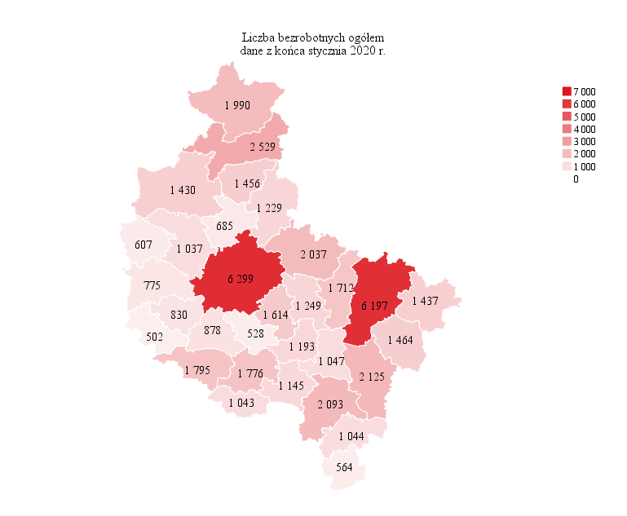
Powrót do spisu tabel

M2
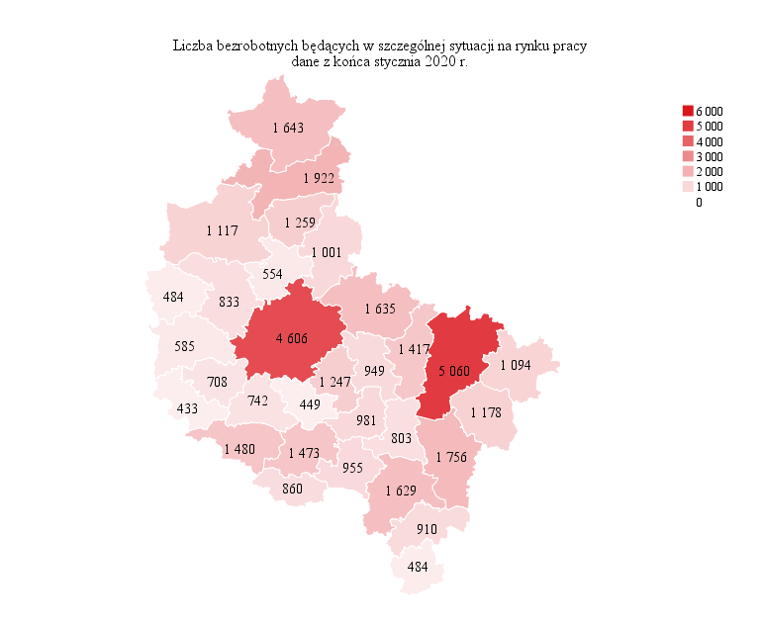
Powrót do spisu tabel

M3
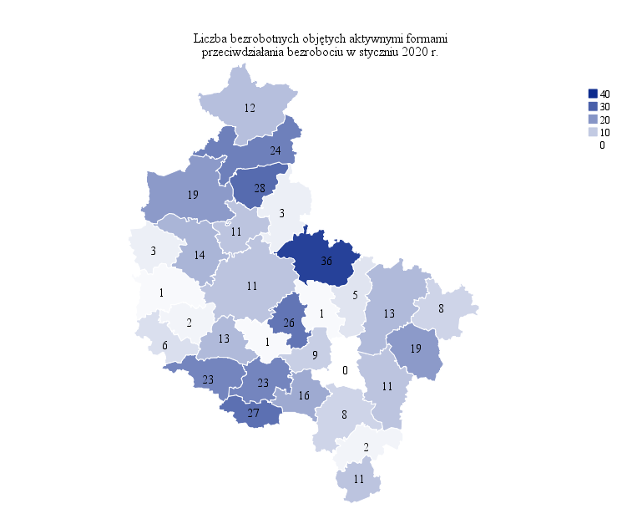
Powrót do spisu tabel

M4
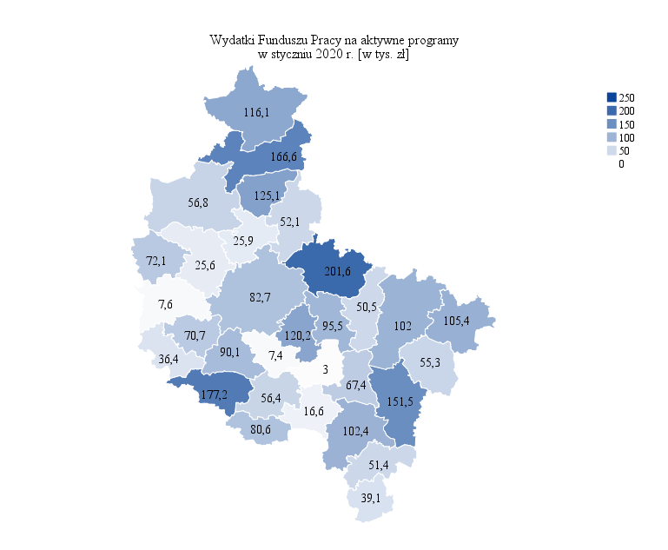
Powrót do spisu tabel

M5

Powrót do spisu tabel

M6
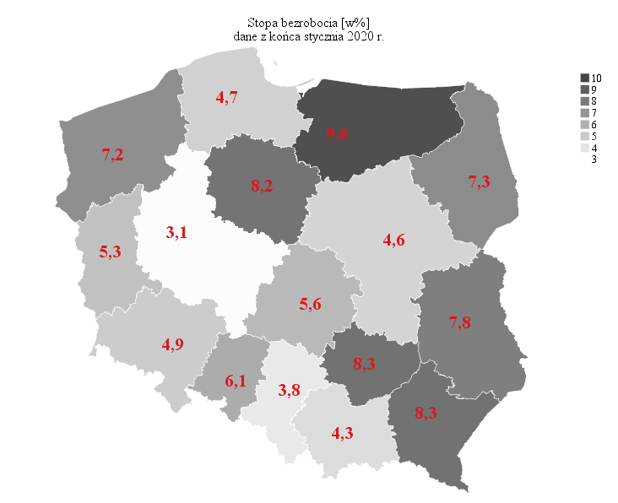
Powrót do spisu tabel

